Лист1
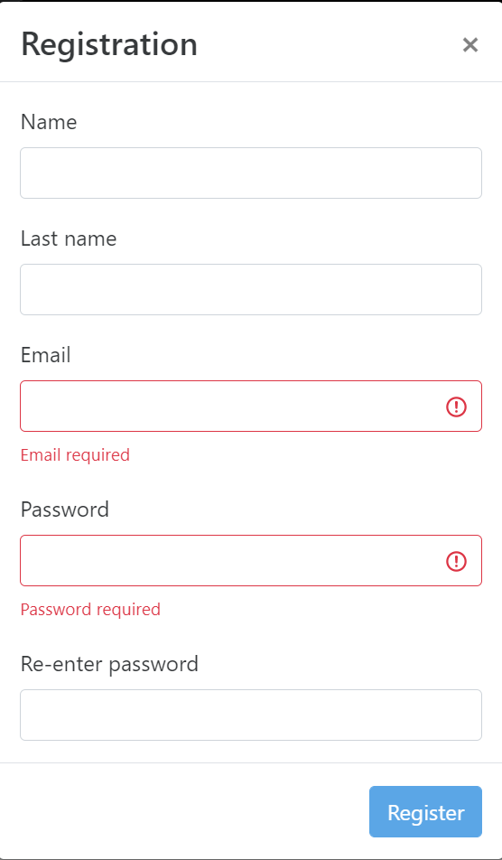
Checklist Registration of new user
Summary | Status | Env/Build | Bug ID
Перевірити форму реєстрації, що містить поле Ім'я, Прізвище, Емейл, Пароль, Підтвердження паролю, кнопку "Register" | Passed | Windows 10 Pro 21H1, Chrome v103 | -
Перевірити, що функціональність поля реєстрації має корректну поведінку
Перевірити, що клавіши Enter/Tab можуть замінити кнопку "Register"
Перевірити, що всі поля мають валідний placeholder
Перевірити, що всі незаповнені поля мають знак "!" наприкінці поля
Перевірити, що кнопка "Register" неактивна після введення неправильних даних у поля
Перевірити, що після введення пробілу у поля приводить до помилки
Перевірити, що система генерує перевірку при введенні існуючого імені користувача
Перевірити, що кількість вводу символів обмежена
Перевірити, що перевірка поля електронної пошти, ввівши неправильний ідентифікатор електронної пошти
Перевірити, що є можливість введення числових значень
Перевірити, що пароль знаходиться у зашифрованому вигляді при введенні
Перевірити, що пароль і повторення паролю співпадає

